画面遷移
画面遷移

【凡例】

メイン画面オープン
ポップアップ画面オープン
ポップアップ画面クローズ
ファイル出力
 |  |  | ・・・本設計書の対象
 |  |  | ・・・本設計書の対象外

一覧のダブルクリック

 | メニュー | 機能権限設定(人) |  | 機能権限詳細(人)
 | （KKS02001） | （KKS83010） |  | （KKS83011）
タブのクリック
検索・登録・削除
登録・削除

タブのクリック
一覧のダブルクリック

 |  | 機能権限設定(部署・役職) |  | 機能権限詳細(部署・役職)
 |  | （KKS83020） |  | （KKS83021）
検索・登録・削除
登録・削除

画面レイアウト
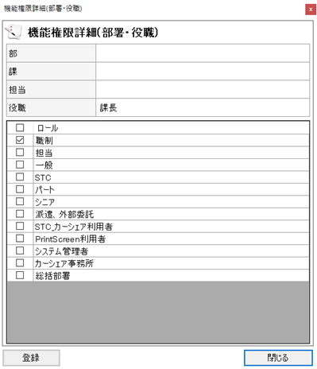
概要
機能権限の参照、および登録、更新、削除を行う。 タブ選択により、人、または部署・役職ごとに設定を行う。

画面レイアウト

 | KKS83010 | 機能権限設定(人)

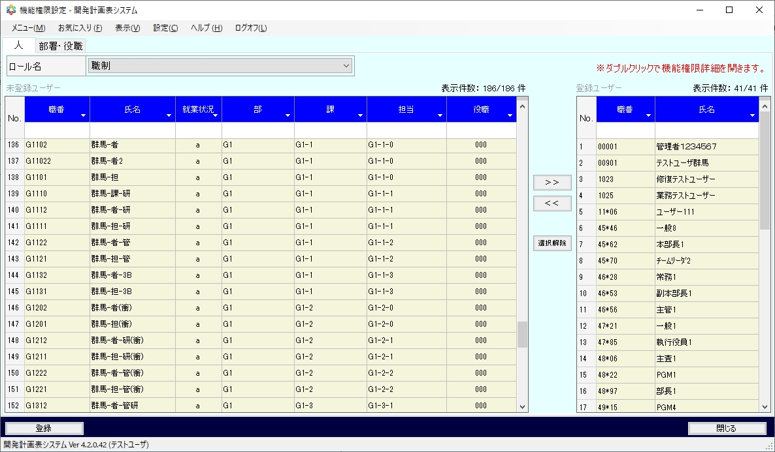

 | KKS83011 | 機能権限詳細(人)

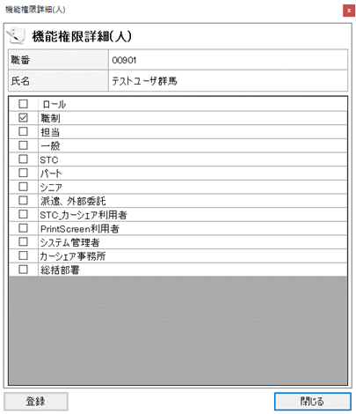

 | KKS83020 | 機能権限設定(部署・役職)

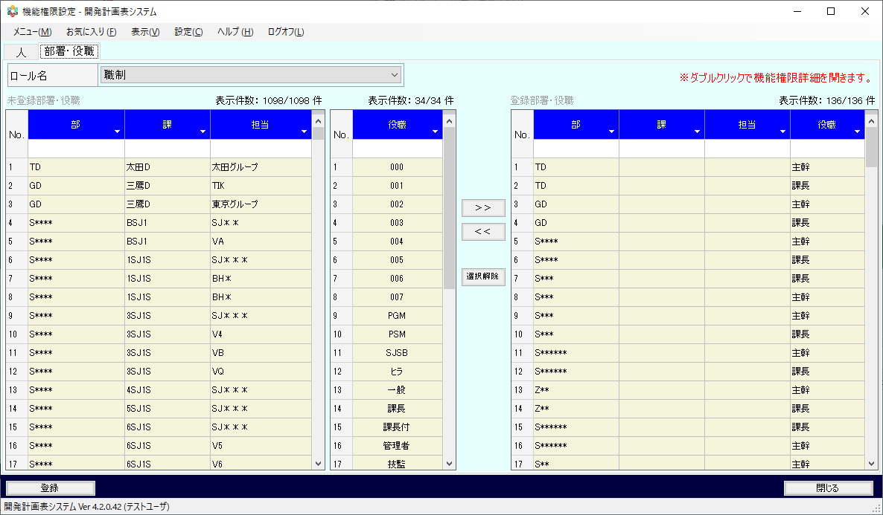

 | KKS83021 | 機能権限詳細(部署・役職)

素材
■画面素材

１．表示項目

 | 項目名 | テキスト

項目名
テキスト

２．テキストフィールド

項目名
テキスト

３．セレクトボックス

 | 項目名 | 選択肢 |  |  |  |  |  | ▼

項目名
選択肢
 |  |  |  |  |  |  |  | ▼

項目名
選択肢
▼

４．ラジオボタン

 | 項目名 | ○ | 要素名 | ● | 要素名 | ○ | 要素名

項目名
○要素名 ●要素名 ○要素名

５．チェックボックス

 | 項目名 | □ | 要素名 | ■ | 要素名 | ■ | 要素名

項目名
□要素名 ■要素名 ■要素名

５．テキストエリア

項目名
テキスト
 |  |  |  |  |  |  |  | ▲

 |  |  |  |  |  |  |  | ▼

６．ボタン

ボタン名

